No1
回總表

 | 正確連結 | http://54.169.174.174/index.php?ctr=sysagency&action=groupprogress

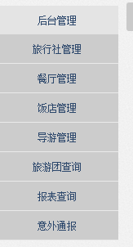

正確畫面
錯誤畫面

正確畫面

No2
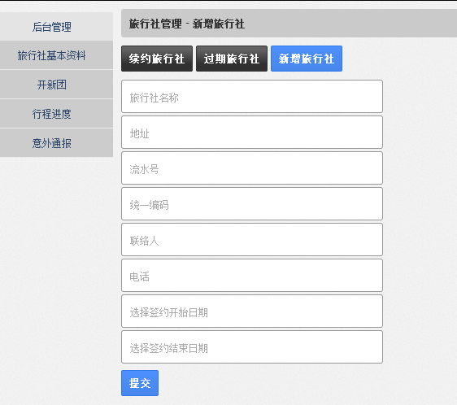
回總表

No4
回總表

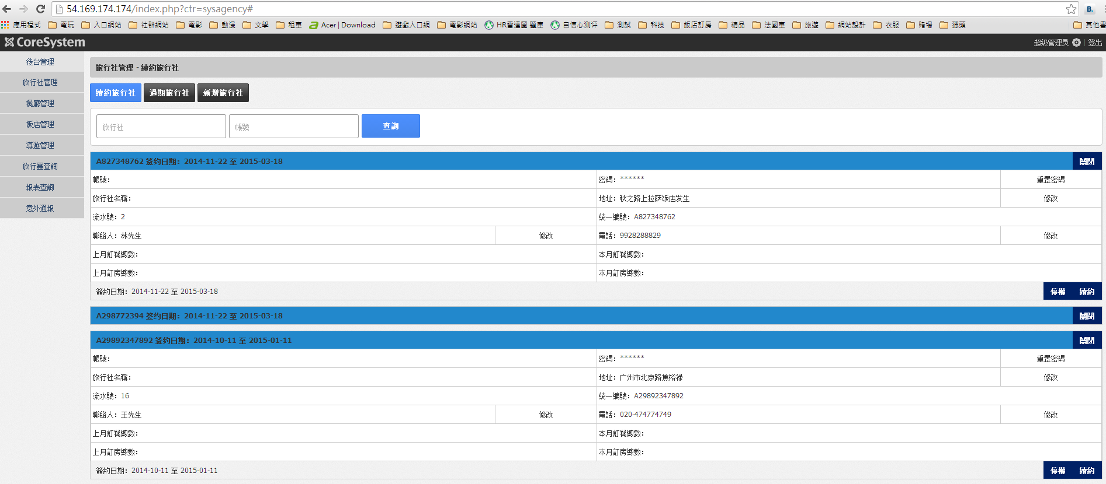

紅色框中點擊都無作用

當項目關閉時，呈現的文字修改為「展開」

No5
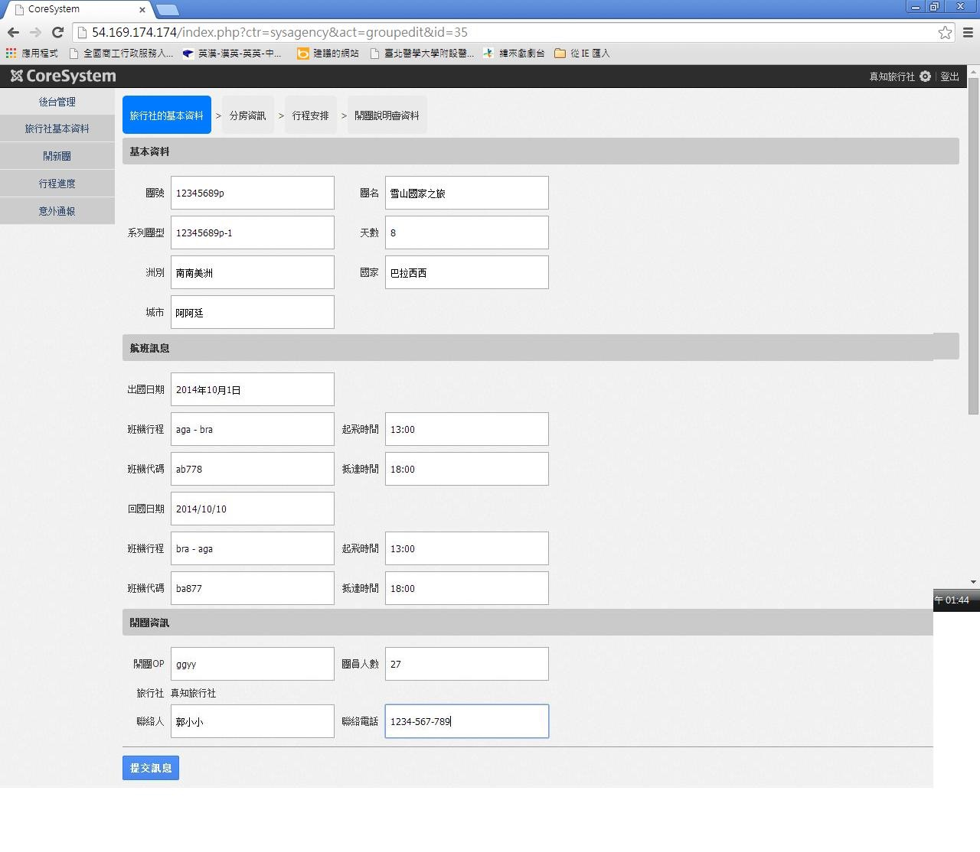

正確畫面
錯誤畫面
正確畫面
回總表

No6
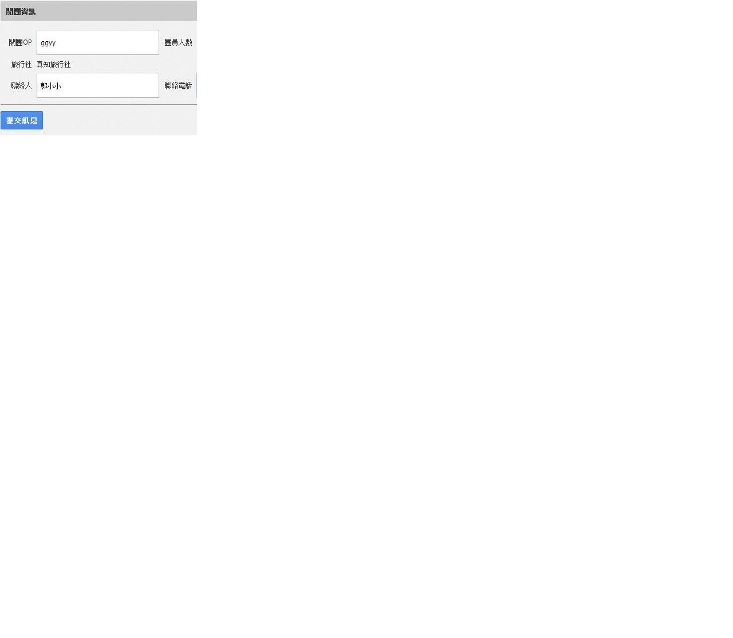
回總表
 | 1. 原輸入資料

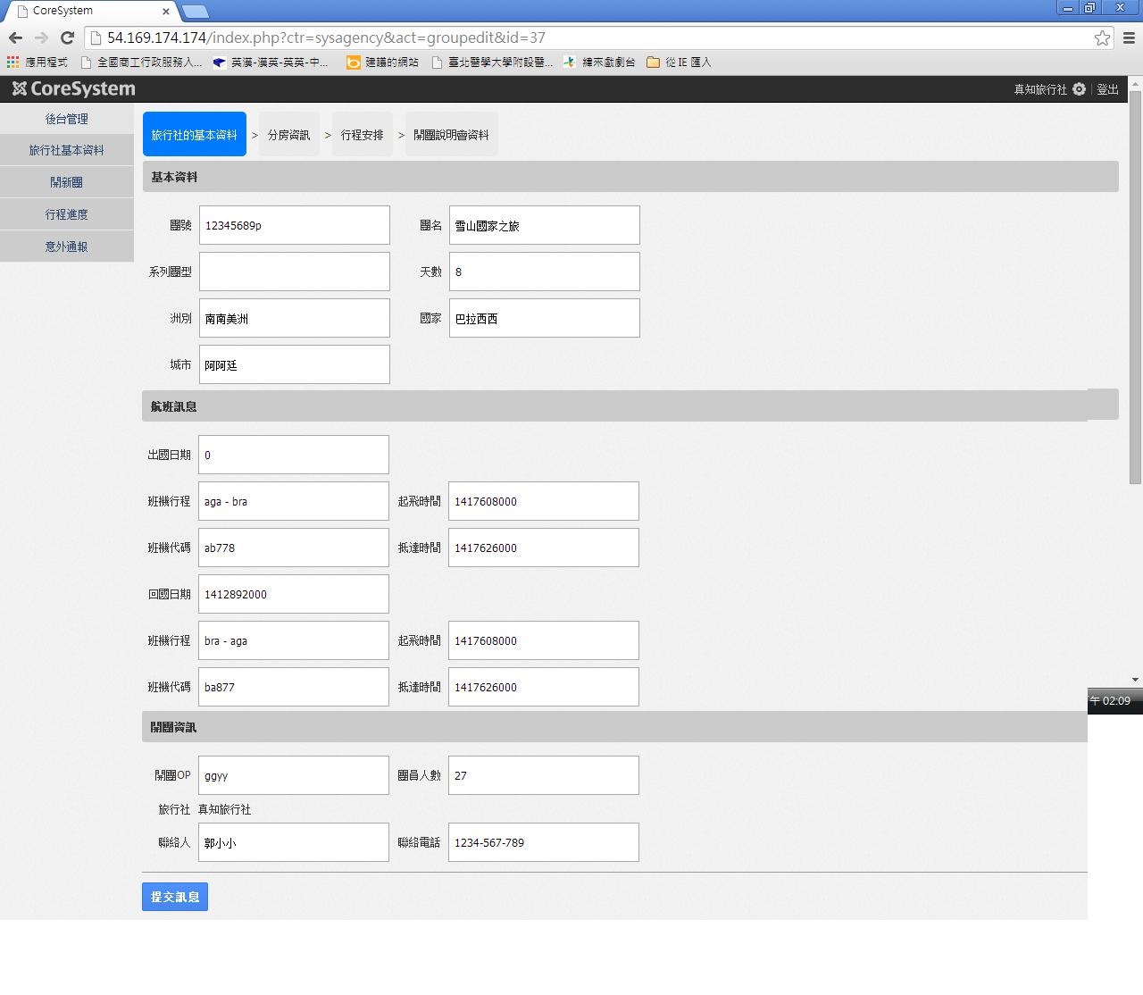

 | 2. 儲存訊息後至分房資訊時,回點基本資料(有部分資料儲存有誤)

No7
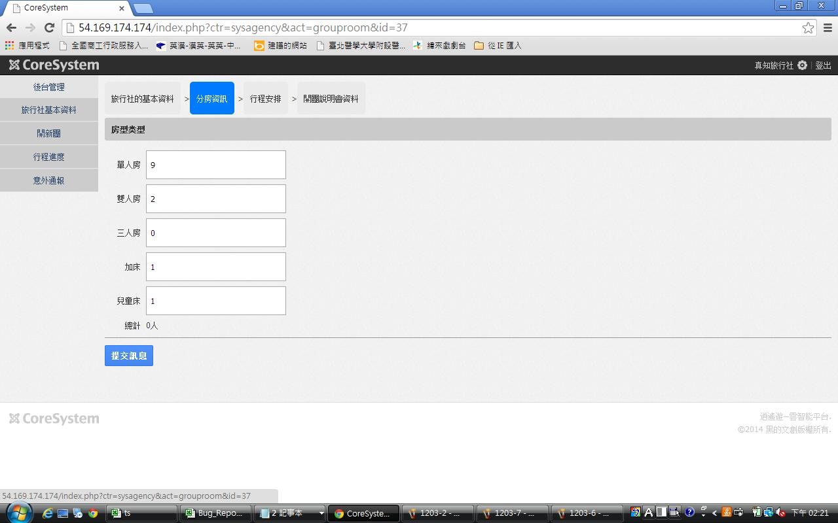
回總表

No8
回總表

 | 正確連結 | http://54.169.174.174/index.php?ctr=syshotel&act=edit
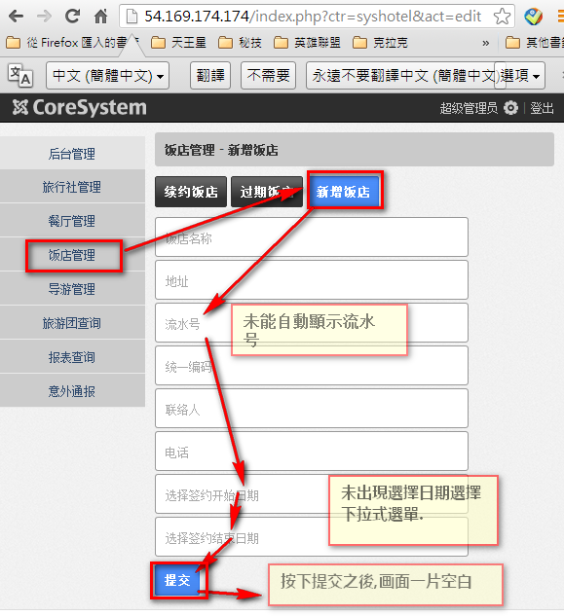

正確畫面

No9
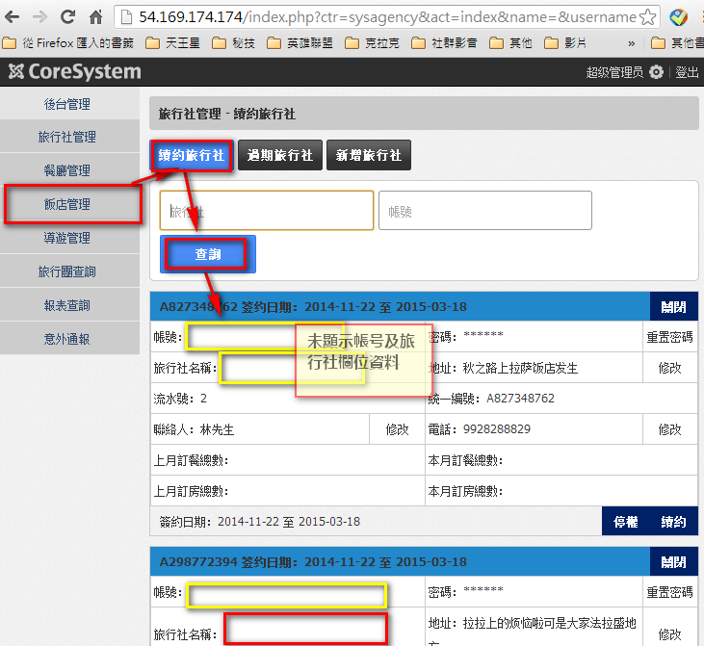
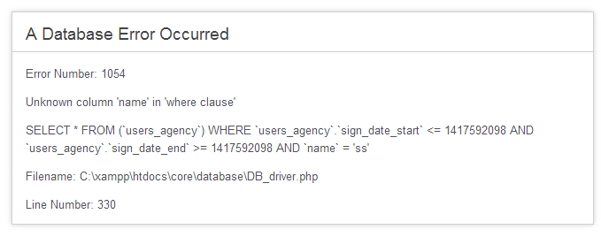
回總表

No10
回總表

表頭稱號修正為與
「餐廳名稱」對應

No11
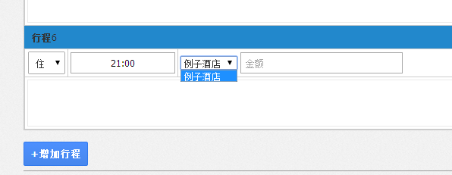
回總表

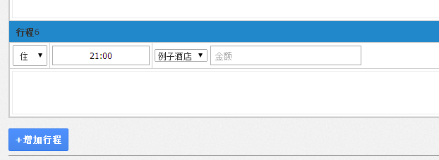

請修正為0到15的選項

No12
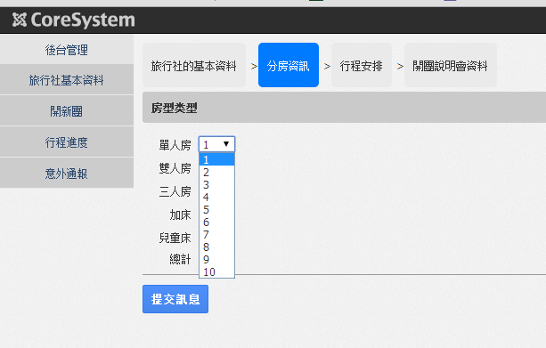
回總表

請修正為0到15的選項

No13
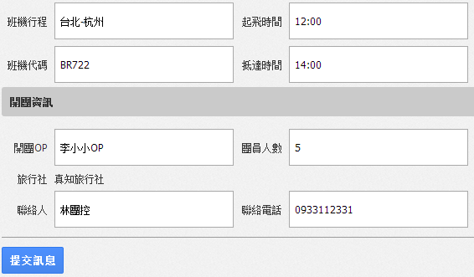
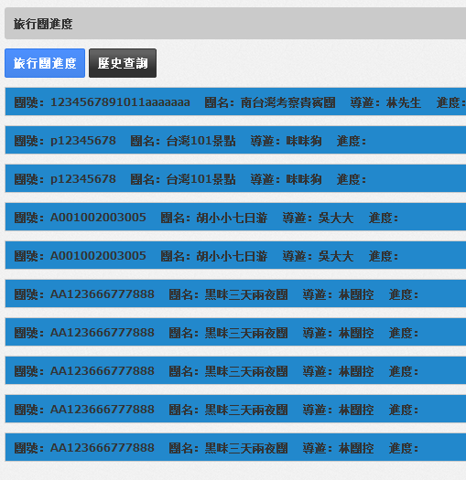
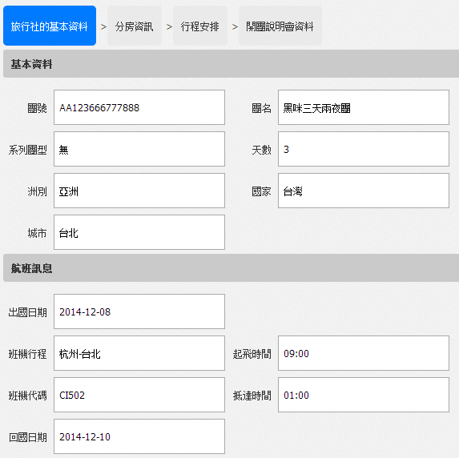
回總表

No14
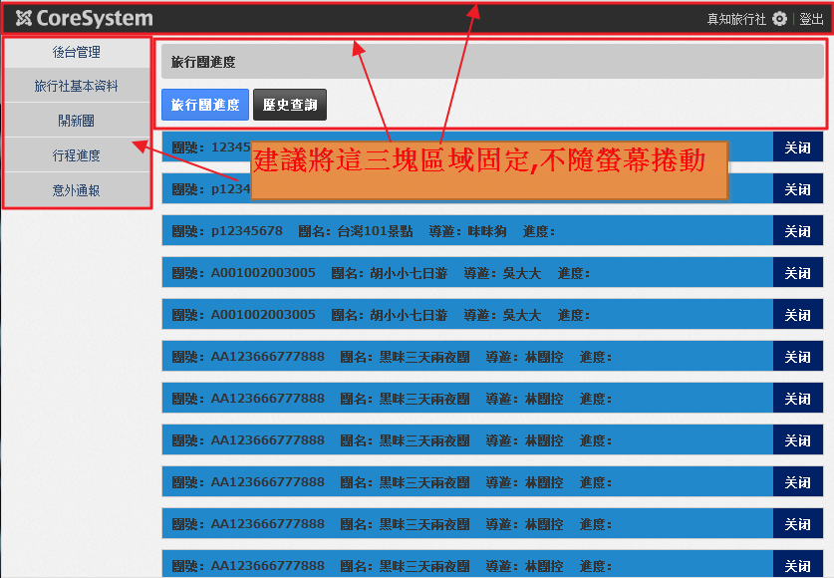
回總表

No15
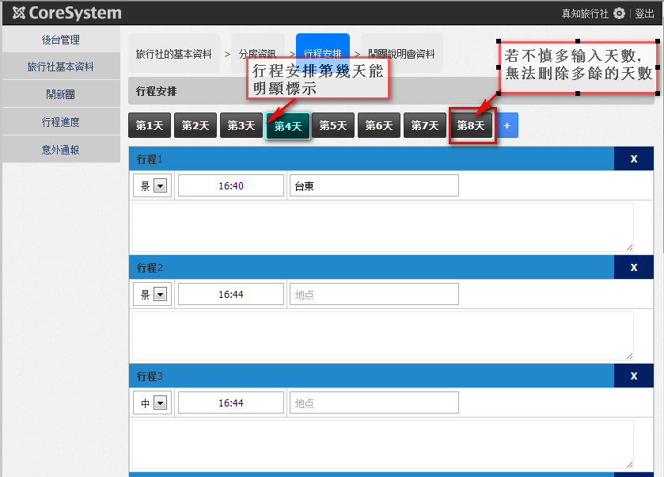
回總表

No16
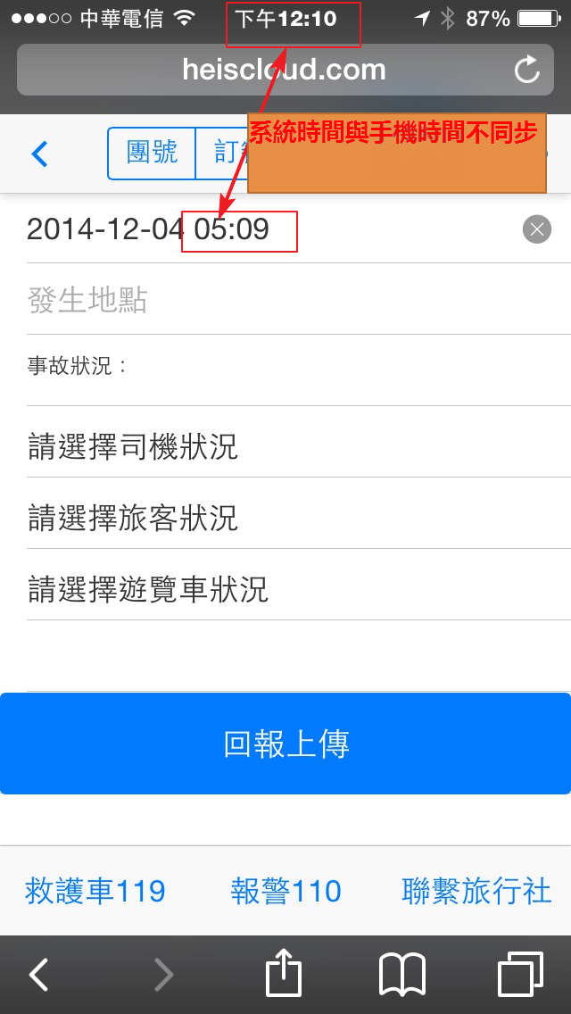
回總表

No64
回總表

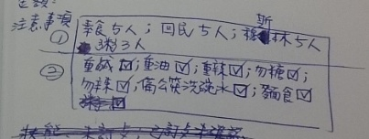

 | 第一區輸入 需加入欄位輸入人數
 | 素食5人
 | 回民5人
 | 穆斯林5人
 | 粥3人

 | 第二區輸入 可複選
 | 重鹹 重油 重辣 勿糖 勿辣 備公筷洗碗水 麵食

No65
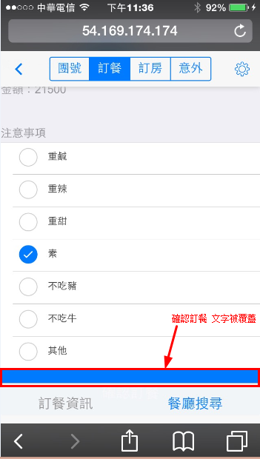
回總表

